Бэклог Идеи контента
Майндмэп https://www.mindmeister.com/app/map/3325638013?t=DBgrvvPUFP

Ситуативные посты
Обновления виджетов Генезис
Новости amoCRM. Отслеживать официальные обновления amoCRM и репостить
новости в мире IT, бизнеса
Новые фичи amoCRM: что изменилось и как это поможет вашему бизнесу.
Фото/видео об участии Генезис в выставках и бизнес-мероприятиях

Специальные предложения и акции. 1 пост в месяц
Специальное предложение месяца: Скидка 10% на внедрение amoCRM (?)
Осталось несколько слотов на бесплатный аудит amoCRM в этом месяце!

Брендированный Закулисье компании. Цель - показать человеческую сторону и повысить лояльность к бренду. 1-2 поста в месяц

Пост- знакомство с сотрудниками компании
Ваши отзывы и предложения по работе с amoCRM (сбор обратной связи через комментарии в телеграм посте)

Боли аватаров

Простой тест длы повышения конверсии продажу в 2 раза
Устали все контролировать? Тогда этот гайд для вас
Внедрил систему и теперь бизнес растет без моего вмешательства. Научить?
16 вредных советов для собственников бизнеса, чтобы обанкротиться
Больше никаких черных ящиков! Весь бизнес как на ладони
10 причин плохой работы менеджеров по продажам
Вы будете в шоке, когда узнаете причину слива клиентов вашими менеджерами
Интеграции, без которых вы теряете клиентов каждый день.
Как выявить неэффективных сотрудников?
Сквозная аналитика: зачем она вам и почему без неё вы стреляете в темноте.
Как не потерять ни одного лида: автоматизация уведомлений, задач и сроков.
Функция подзаписей: что это и как работает в разных бизнесах.
До сих пор не знаете окупается ли ваша реклама? Расскажем как
Хватит собирать отчеты руками! Все отчеты собиаются сами, ответ здесь
Вы уверены, что ваша реклама не убыточная?
Избавиться от хаоса в бизнесе навсегда - это реально?
Как подключить WhatsApp, Telegram и другие мессенджеры к amoCRM.
Устали бежать очень быстро, чтобы оставаться на месте? Нужно срочно что-то менять!
3 фишки amoCRM, которые вы точно не используете — а зря.
Что можно автоматизировать за 15 минут — пошаговая инструкция.

Виджеты Генезис
Распределение сделок, обзор виджета + ссылка на кейс с ним
Покупайте лицензии amoCRM как обычно. Получайте виджеты бесплатно. Рассказать про возможность получать платные виджеты бесплатно при покупке лицезий амо у нас | информация из блока на страницах виджетов https://gnzs.ru/widgets/avtozapolnenie-rekvizitov-dadata

WA:
10 идей для касания с клиентом (про 5 уже опубликовано) | https://docs.google.com/document/d/14zc6KtcowT083Uj-yyvU7aZLIos5UY5eeDaPiWew09s/edit
Успешные Рассылки в WhatsApp увеличили продажи одежды на 30%! | https://docs.google.com/document/d/14zc6KtcowT083Uj-yyvU7aZLIos5UY5eeDaPiWew09s/edit
Мастерство персонализации: Как WhatsApp и amoCRM трансформируют ваши рассылки
Секреты эффективных текстов: Как написать персонализированные сообщения, которые привлекут внимание
Автоматизация сценариев: Как использовать чат-боты для персонализированных ответов в WhatsApp
Точные таргетированные рассылки: Интеграция amoCRM и WhatsApp для оптимизации маркетинговых усилий
Отзывы клиентов в реальном времени: Как использовать WhatsApp для быстрой обратной связи
Эффективные мультимедийные рассылки: Интеграция изображений и видео в WhatsApp через amoCRM
Использование событийных рассылок: Поздравляйте клиентов с важными моментами в их жизни

Кейсы внедрения

Успешный кейс: Как выстроенные стратегии привели к потрясающим результатам.
Как мы внедрили amoCRM для медицинской клиники и увеличили прибыль в 2 раза за 4 месяца
Внедрение amoCRM в компании Y - пошаговый процесс.

Инструкции
Инструкция по настройке интеграции amoCRM с сайтом
Инструкция по настройке интеграции amoCRM с WhatsApp
и т.д.

Экспертное мнение
5 ошибок при внедрении CRM, которые совершают 9 из 10 компаний.
Что такое воронка продаж и для чего она нужна
Как перевести команду на удаленку и эффективно управлять компанией из любой точки мира.
10 причин внедрить CRM в свой бизнес
5 секретов для увеличения конверсии в отделе продаж/ 5 шагов для увеличения прибыли
топ-10 сервисов для управленцев
Каждый клиент ценен: Как избежать потерь до 15k рублей за клиента?
Чистая отчетность, ясные результаты: Как прозрачность делает вашу команду непобедимой?
Технологии успеха: Как инновации приводят к рывкам в продажах
Управление без рисков: Как контролировать весь процесс без лишних усилий?
Бесшовное введение: Как быстро вовлекать новых сотрудников в работу?
Доверие без риска: Как минимизировать участие во всех процессах, не теряя контроль, рассудок и деньги?
Бизнес на автомате: Как автоматизация помогает сосредоточиться на стратегии, а не на операциях.
Быстрые решения, большие успехи: Как управление на основе данных может изменить ваш бизнес.
Удивительные числа: Как точная аналитика увеличивает конверсию на 200% и больше!
Взрывная формула роста: Как собирать ключевые данные для юнит-экономики мгновенно и без головной боли?
Дорогостоящая ошибка: Как потеря одного клиента угрожает вашему бюджету?
Разблокировка времени: Как автоматизация освобождает ресурсы для стратегических шагов.
Ремонт бизнеса: Как системы управления преобразуют вашу компанию в процветающее предприятие.
Контроль без присутствия: Как обеспечить эффективность без постоянного надзора?
Как организовать бизнес на автопилоте?
На что обратить внимание при выборе интегратора CRM?
Секреты создания воронки продаж, которая будет приносить прибыль
Данные, которые меняют игру: Как использование аналитики повышает продажи в разы?
Как удвоить продажи с помощью этого простого CRM-лайфхака!
Секреты CRM, которые никто не расскажет — только у нас!
3 шокирующих способа использования CRM для увеличения клиентской базы!
Эти виджеты в CRM сэкономит вам кучу времени — проверено! | можно про Документы 2.0 или другие виджеты, у нас в кейсах посмотреть, например тут про экономию времени https://gnzs.ru/cases/ymiz
Как сделать CRM вашим лучшим другом в бизнесе: советы от профессионалов!
Загадочные функции CRM, которые изменят ваш бизнес навсегда!
От начинающего до профессионала: краткий курс по CRM!
Почему каждый бизнес должен использовать эту CRM-тактику
Улучшите свои продажи с помощью этих 5 невероятных функций CRM
Секретные функции CRM, которые откроют для вас новые возможности
Что внутри сделки: разбор идеальной карточки с автоматизацией и кастомными полями. | чат гпт, показать образец идеально настроенной карточки сделки в срм (может обратиться в проектный - ?)
Какую CRM лучше выбрать для....
Какие процессы можно автоматизировать в CRM системе | чат гпт
Сравнение CRM систем и тарифов
Основные критерии выбора: Функциональные возможности, интеграция с текущими системами, масштабируемость, стоимость.
Из чего состоит внедрение CRM?
Вам не нужна CRM, если...
ТОП-5 полезных виджетов для amoCRM, которые реально экономят время.
Как выбрать интегратора CRM и не облажаться
Фриланс или компания интегратор- плюсы и минусы | ссылка на инфу в миро - https://miro.com/app/board/uXjVLUhlcFI=/?moveToWidget=3458764602809457132&cot=14
Самостоятельное внедрение CRM: что нужно знать перед началом
Не допускайте этих 10 ошибок внедрения CRM, если не хотите потратитьв ремя и деньги впустую
Секретные фишки amoCRM, которые знают только эксперты | спросить аалитиков проектного отдела, чем могут поделиться
Задайте нашему аналитику вопрос — и мы запишем ответы в следующем посте.

Развлекательный
Генерация мемов про продажи, CRM, бизнес. Мемы уместно публиковать не как отдельный пост, а как картинка к экспертному посту
Пример:

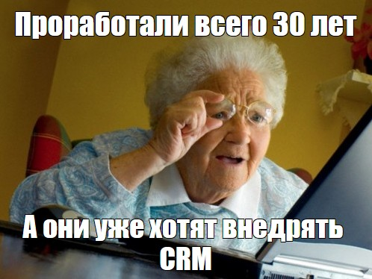
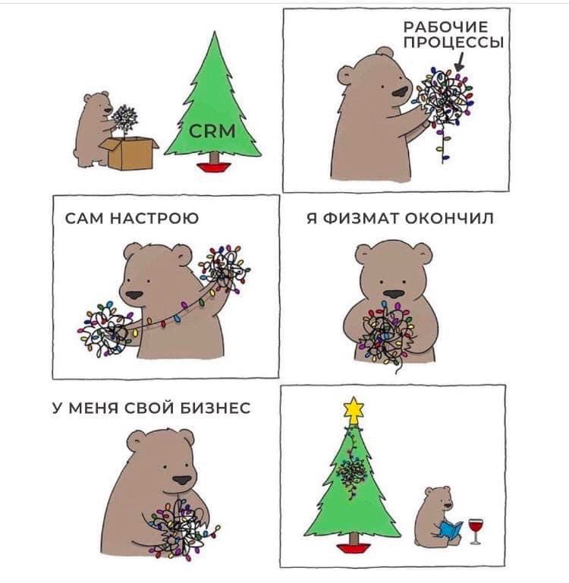

Еще идеи - https://www.itcomms.io/ru/post/b2b-content-ideas

ОКК

